Sheet1
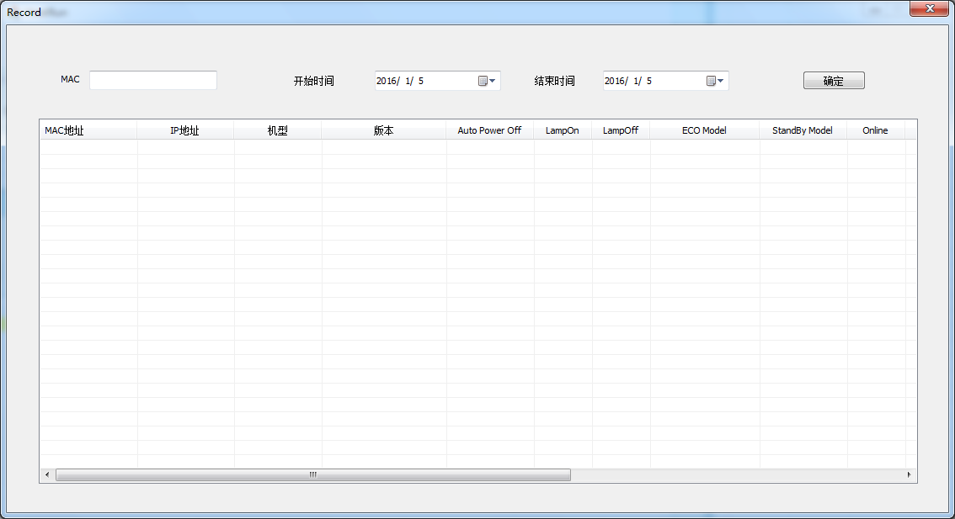
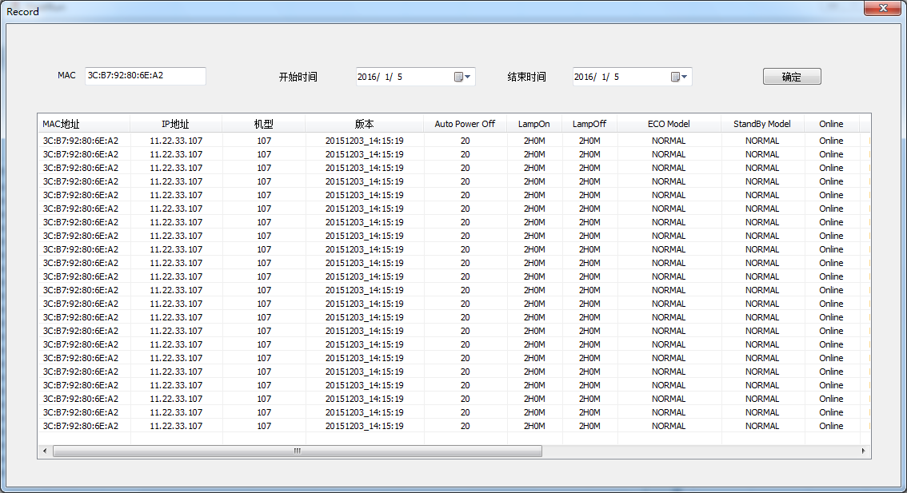
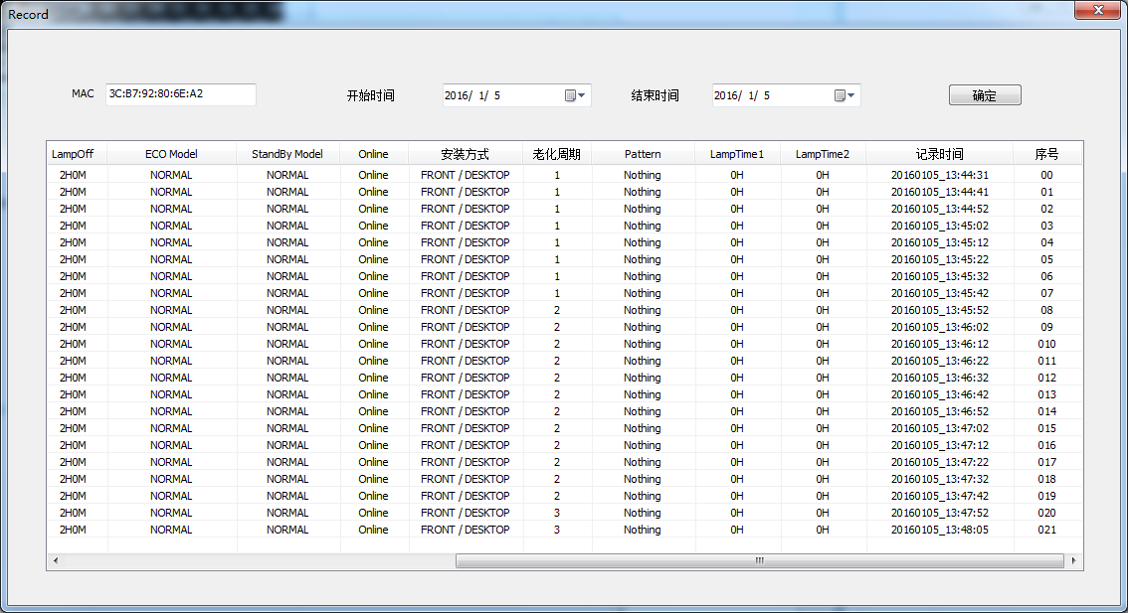
HeatRunシステム説明

下記はPJとPCの接続方法についてを示す：
本システムはOSとUIの二部分から構成したものです、OSはPJとの通信を担当しています、UIはユーザー用のインターフェイス。
OSとUIは同じPCに装着することもできますし（Case1）、違うPCに装着することもできる（Case2）。
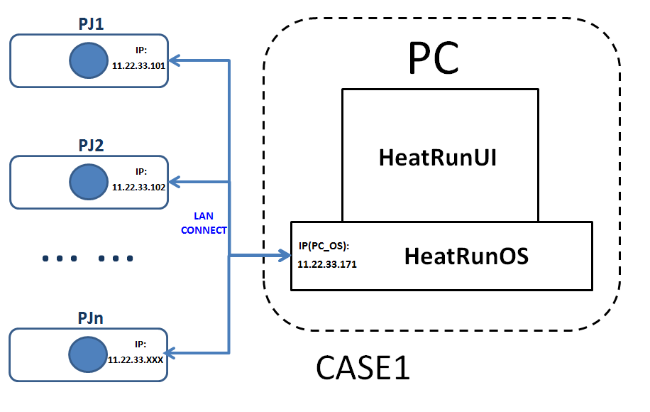
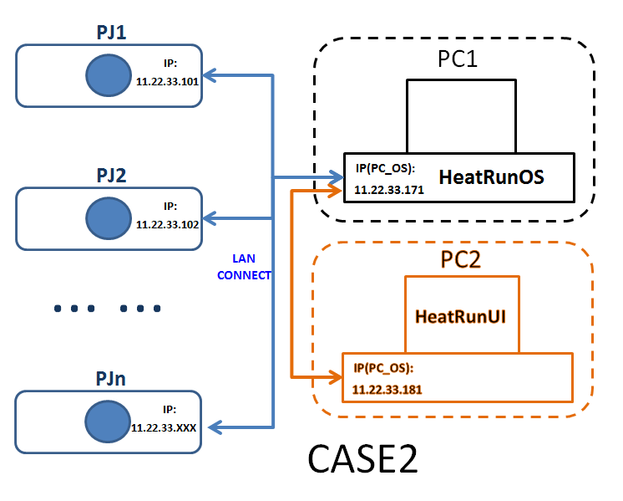

HeatRunシステムインストール説明
OSとUIのインストールファイルを一つに合成しましたので、一回インストールしたら、OSとUI一緒に該当PCに装着します。

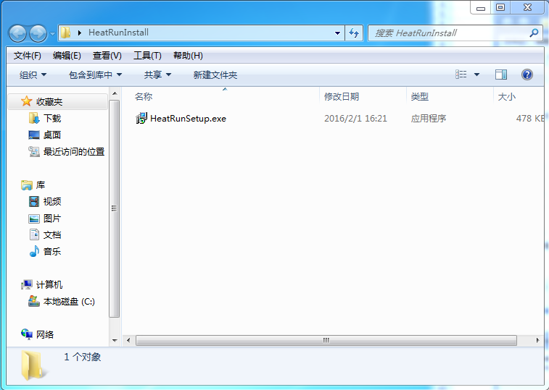

HeatRun インストールファイル

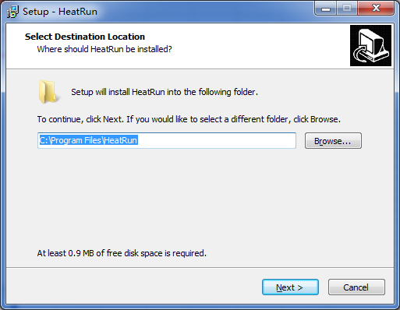
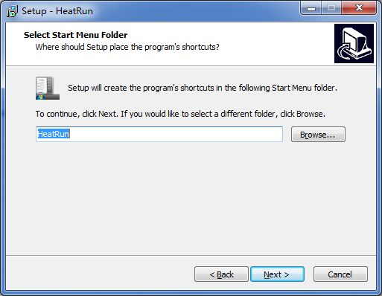

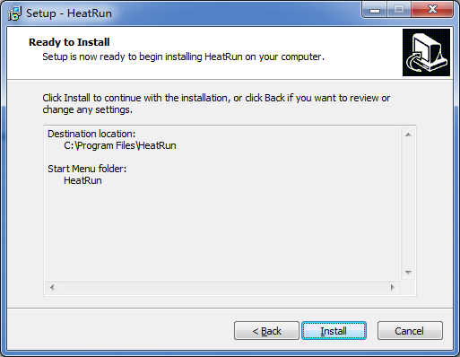
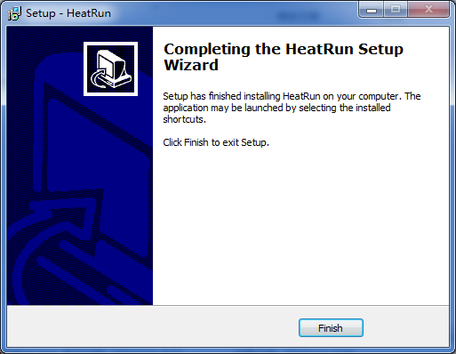

HeatRunシステム使用説明

 | 全てのPCと全てのPJのIPアドレスを同じネットワークに設定してください

 | PCでPJのIPアドレスをPingしてください、通じてるかどうかをご確認ください
HeatRun OSソフト

HeatRun UIソフト

一、OS部分

OSのバージョンを確認

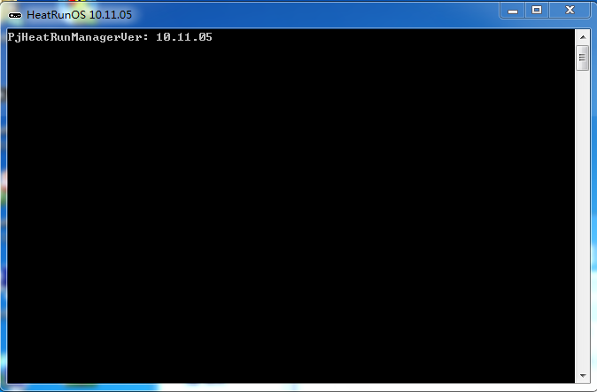

PJヒートラン条件設定したら、PJデータを更新場合、OSで現れます

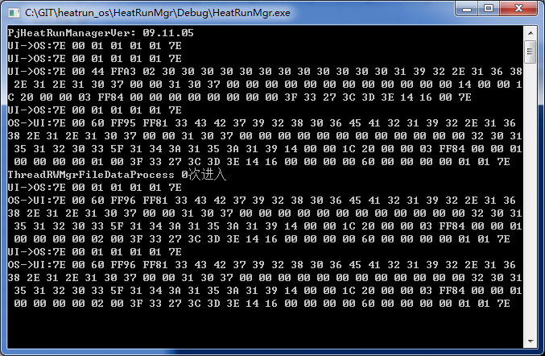

二、UI部分

 |  | UIソフトのアイコンをクリックして、下記の登録ページが開けます、パスワードは「 1」

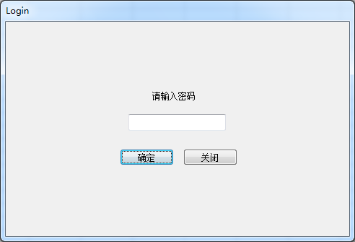

ぱ
 |  |  | パスワード入力

 |  | Server IPのボタンを押して、OSを装着されたPCのIPアドレスを入力してください、OSとUI同じPCに装着した場合、本PCのIPアドレスを入力してください。
 |  | ポートのデフォルトは「9906」
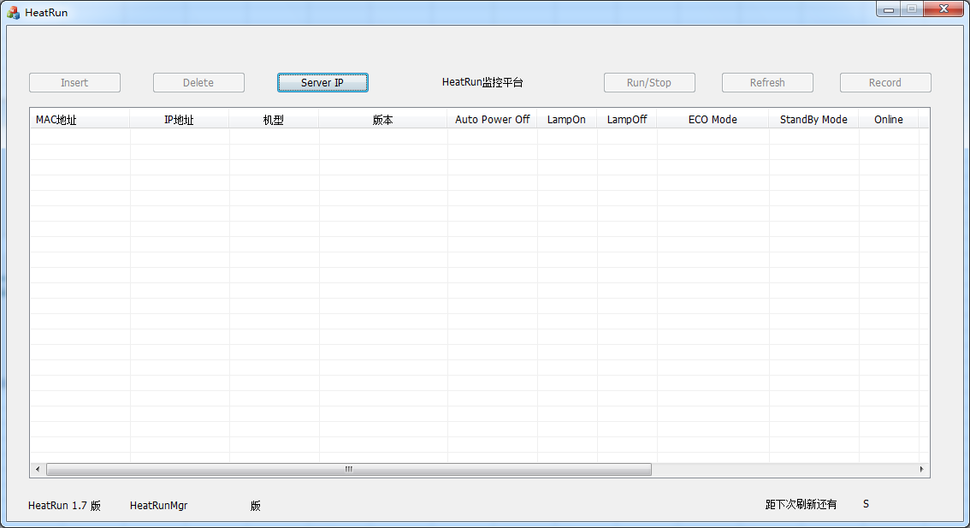

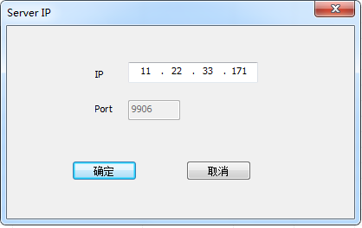

 |  | Insertボタンを押して、PJの追加及びヒートラン条件の設定をしてください

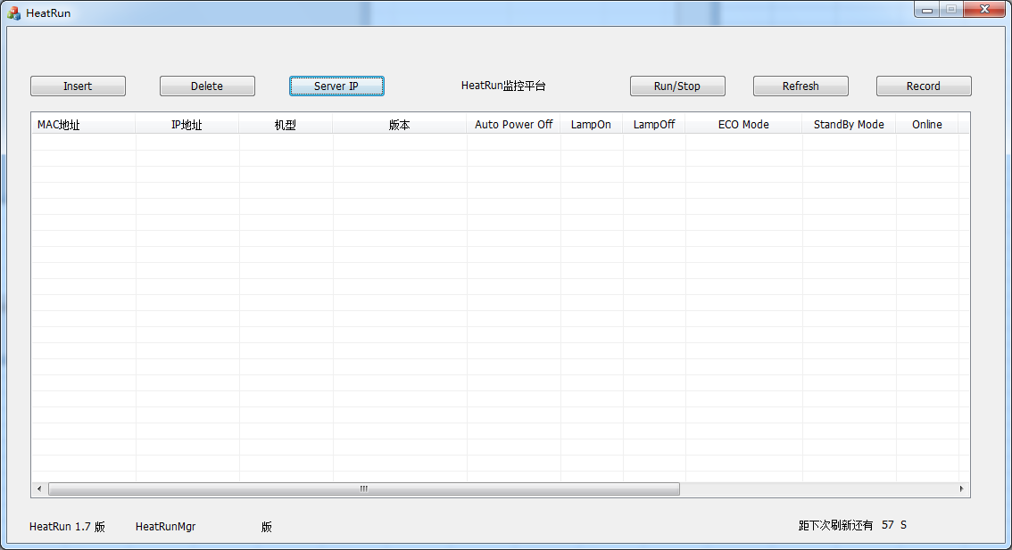

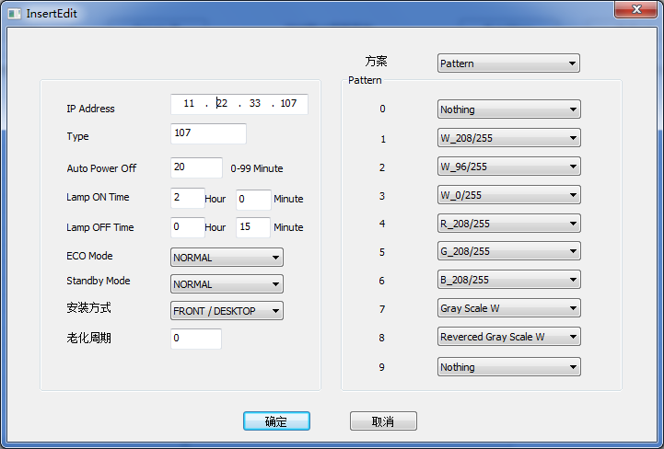

PJセッティング方向

ヒートランサイクル回数

 | PJの追加及びヒートラン条件設定した後、該当欄は下記のように赤く表示した場合、OSからの返事まだ来ていない意味です（Auto状態でOSは1分間1回UIと通信します）
 | この時「Refresh」ボタンを押すと、手動でOSと通信できる、OSから本PJのデータを獲得しましたなら、該当欄は普通の白色に戻る。
 | 該当PJが何かの原因によって、PowerOff或いはRS232Cケーブルのトラブルで通信不能になったら、該当欄ずっと赤くで居ます。
 | あまりに頻繁的に「Refresh」を押すなら、UIは崩壊し易いので、3s間一回しかできないです。

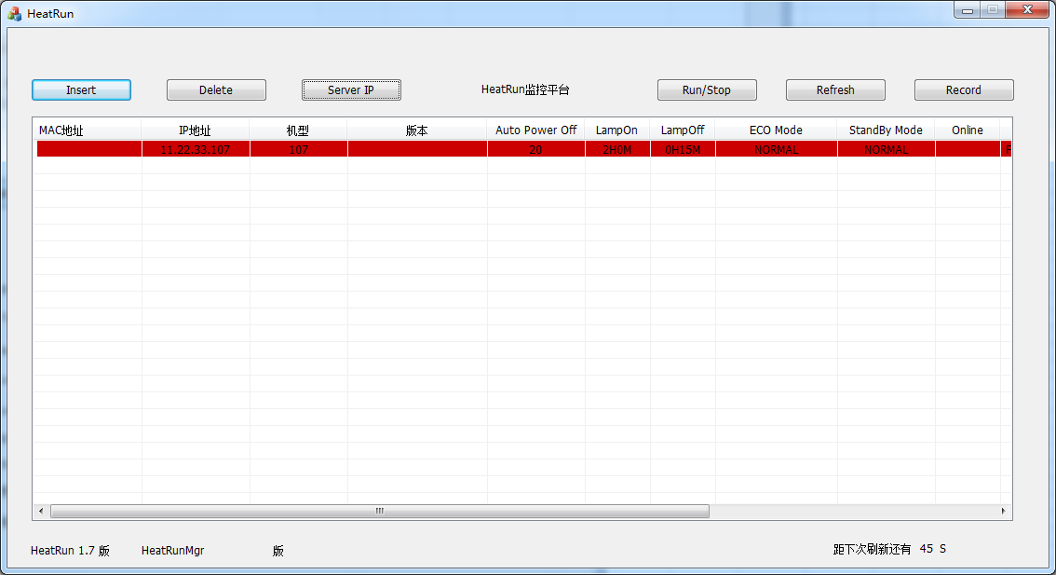
手動でOSと通信します

Auto状態で次回の通信まで残る秒数を数える

 | PJヒートラン条件設定完了後、通信できた場合獲得した該当PJのデータ

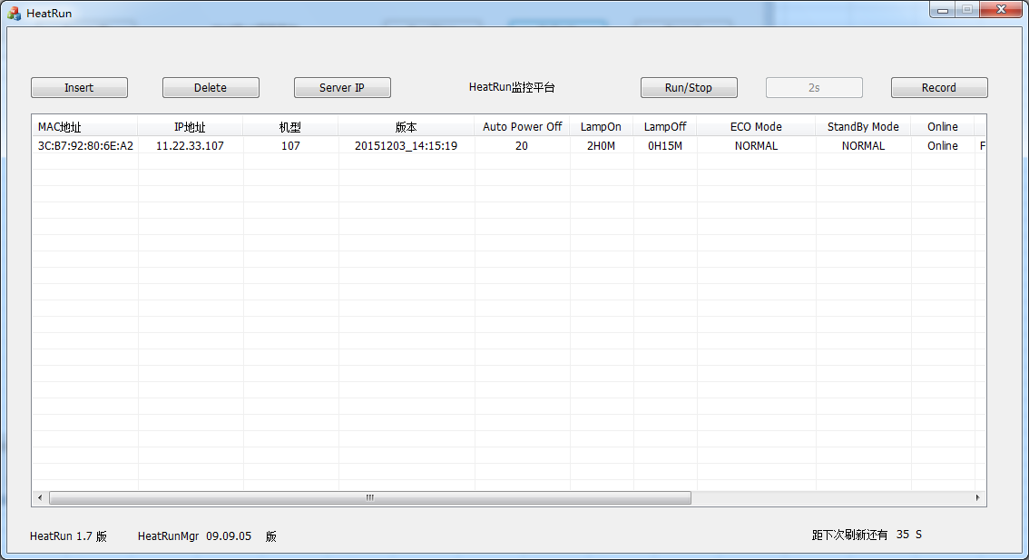
「Refresh」ボタン押したら、3sのカウントダウン状態に入り、カウントダウン終わるまで押すことをできない

「Run/Stop」ボタンを押すと該当PJのヒートランモードから抜ける及びヒートランモードの入りをコントロールできる、該当PJはヒートランモードから抜けているなら、該当欄は黄色と表示します
UIとOSのバージョンを示す

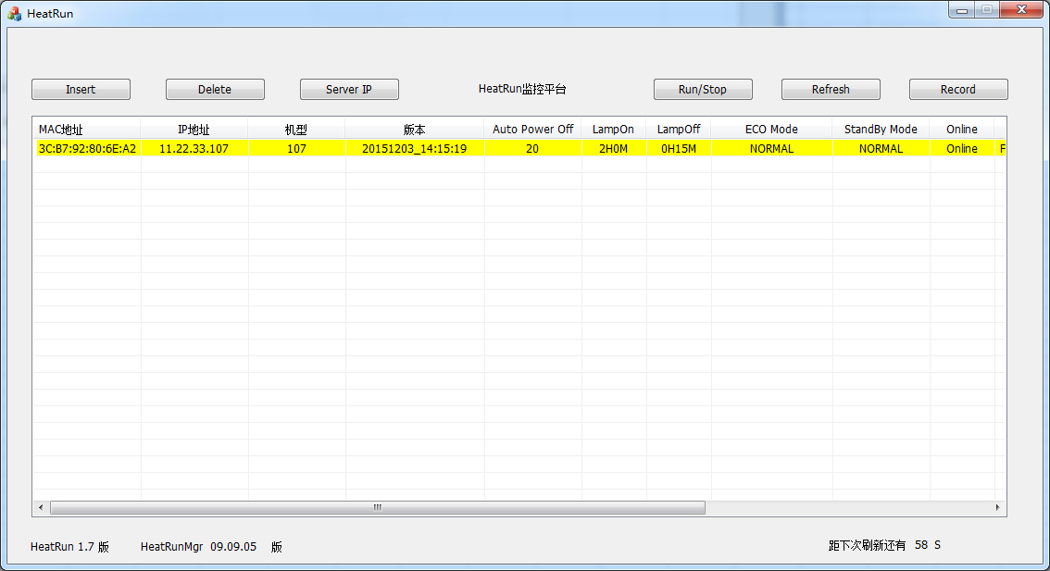

 |  | 「Record」ボタンを押すと、従来データ検索ページが現れます、検索したいPJのMACアドレスを入力し、始めの時間と終わりの時間を選択して、「确认」ボタンで確定します。
 |  | 始めの時間と終わりの時間の差は、7日以上設定できません。

